Hoja1
2024-01-18

LA PAZ 28 - HAEDO 4460-2005
BUENOS AIRES luquecarlos@speedy.com.ar
____________________________________________________________________________________
"SOPORTE para Caño CORTINA”
“BRONCE c/Base ”
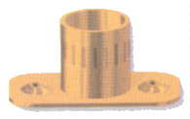
“LATERAL - TUBULAR- CODO”

COD. | DESCRIPCION | PRECIO
S-001 | SOPORTE LATERAL de Bce.1/2 | 378.388
S-002 | SOPORTE LATERAL de Bce.5/8 | 479.51

COD. | DESCRIPCION | PRECIO
S-016 | SOPORTE TUBULAR de 1/2 | 373.170
S-017 | SOPORTE TUBULAR de 5/8 | 515.715
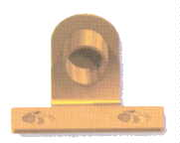

COD. | DESCRIPCION | PRECIO
S-003 | SOPORTE CODO de Bce.1/2 | 457.978
S-004 | SOPORTE CODO de Bce.5/8 | 513.757

Envase x 24 unidades

